상품제안서
터블 이지클린 텀블러 세정제 10개 | 상품코드: S43128

 |  |  |  |  |  |  | 02-713-8555 | www.synergygift.co.kr
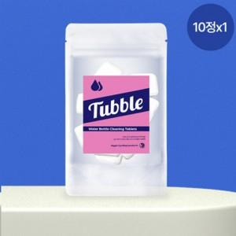

【상세/제작정보】 | 텀블러 내 서식하는 곰팡이와 비위생 미생물을 열탕 소독한 것 처럼 99% 살균 합니다.

【인쇄/포장옵션】 | 스티커 / 포장불가능

【공급단가】 | 수량 | 100~ | 300~ | 500~ | 1,000~ | 3,000~
*VAT별도 | 단가 | 3,000원 | 2,880원 | 2,820원 | 2,700원 | 2,680원

【상품 URL】 | https://www.synergygift.co.kr:443/src/goods_detail.php?gdno=43128

